Actividad
Dávalos Magic Box
Ing. Rafael Emilio Dávalos Villarreal
Nombre | Thomas Freund A00831997
Fecha | 2021-10-18

1 | Conversión de entrada BCD a Código Exceso-3, escribe x para don't care
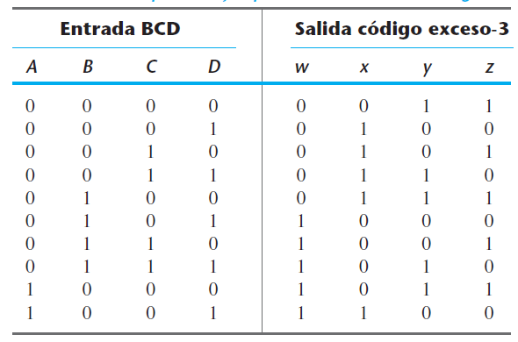
 |  |  |  |  |  |  |  |  |  | A | B | C | D | w | x | y | z |  |  | CD | C' |  | C
 |  |  |  |  |  |  |  |  |  | 0 | 0 | 0 | 0 | 0 | 0 | 1 | 1 |  | AB |  | 00 | 01 | 11 | 10
 |  |  |  |  |  |  |  |  |  | 0 | 0 | 0 | 1 | 0 | 1 | 0 | 0 |  | A' | 00 | 0 | 0 | 0 | 0 | B'
 |  |  |  |  |  |  |  |  |  | 0 | 0 | 1 | 0 | 0 | 1 | 0 | 1 |  |  | 01 | 0 | 1 | 1 | 1 | B
 |  |  |  |  |  |  |  |  |  | 0 | 0 | 1 | 1 | 0 | 1 | 1 | 0 |  | A | 11 | x | x | x | x
 |  |  |  |  |  |  |  |  |  | 0 | 1 | 0 | 0 | 0 | 1 | 1 | 1 |  |  | 10 | 1 | 1 | x | x | B'
 |  |  |  |  |  |  |  |  |  | 0 | 1 | 0 | 1 | 1 | 0 | 0 | 0 |  |  |  | D' | D |  | D'
 |  |  |  |  |  |  |  |  |  | 0 | 1 | 1 | 0 | 1 | 0 | 0 | 1
 |  |  |  |  |  |  |  |  |  | 0 | 1 | 1 | 1 | 1 | 0 | 1 | 0 |  | Función w = |  | A+BC+BD
 |  |  |  |  |  |  |  |  |  | 1 | 0 | 0 | 0 | 1 | 0 | 1 | 1
 |  |  |  |  |  |  |  |  |  | 1 | 0 | 0 | 1 | 1 | 1 | 0 | 0 |  |  | CD | C' |  | C
 |  |  |  |  |  |  |  |  |  | 1 | 0 | 1 | 0 | x | x | x | x |  | AB |  | 00 | 01 | 11 | 10
 |  |  |  |  |  |  |  |  |  | 1 | 0 | 1 | 1 | x | x | x | x |  | A' | 00 | 0 | 1 | 1 | 1 | B'
 |  |  |  |  |  |  |  |  |  | 1 | 1 | 0 | 0 | x | x | x | x |  |  | 01 | 1 | 0 | 0 | 0 | B
 |  |  |  |  |  |  |  |  |  | 1 | 1 | 0 | 1 | x | x | x | x |  | A | 11 | x | x | x | x
 |  |  |  |  |  |  |  |  |  | 1 | 1 | 1 | 0 | x | x | x | x |  |  | 10 | 0 | 1 | x | x | B'
 |  |  |  |  |  |  |  |  |  | 1 | 1 | 1 | 1 | x | x | x | x |  |  |  | D' | D |  | D'

 |  |  |  |  |  |  |  |  |  |  |  |  |  |  |  |  |  |  | Función x = |  | B'C+B'D+BC'D'

2 | Half-Adder

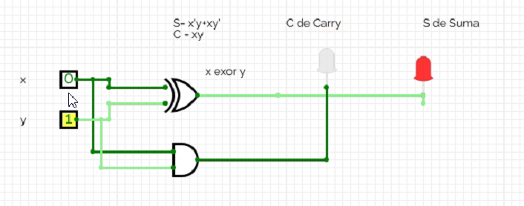
 | Tabla de verdad |  | x | y | C | S |  | Dibuja el Diagrama con Circuit Verse de las dos funciones S y C
 |  |  | 0 | 0 | 0 | 0 |  | En la función S puedes usar la compuerta exor si deseas. |  |  |  |  |  |  |  |  |  |  |  |  |  |  |  |  | x
 |  |  | 0 | 1 | 0 | 1 |  |  |  |  |  |  |  |  |  |  |  |  |  |  |  |  |  |  | 0 | 1
 |  |  | 1 | 0 | 0 | 1 |  |  |  |  |  |  |  |  |  |  |  |  |  |  |  |  | y | 0 | 0 | 0
 |  |  | 1 | 1 | 1 | 0 |  |  |  |  |  |  |  |  |  |  |  |  |  |  |  |  | 1 | 0 | 1

 |  |  | Función S = |  | x'y+xy'
 |  |  | Función C = |  | xy
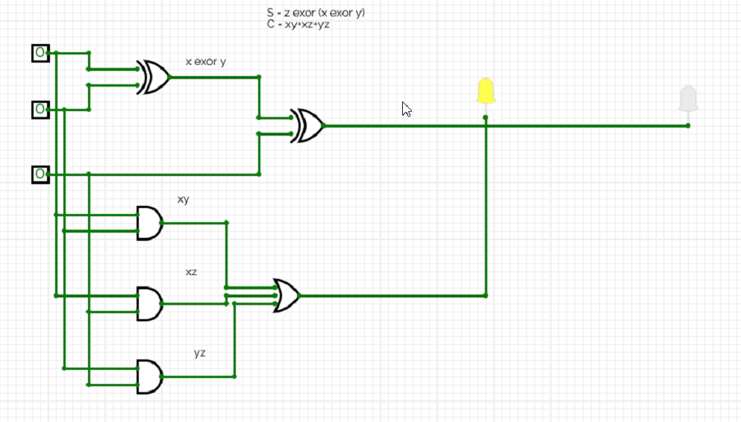

3 | Full-Adder
 |  |  | logica |  |  | aritmetico

 |  |  | x | y | z | C | S |  |  |  |  | yz | y' |  | y
 |  |  | 0 | 0 | 0 | 0 | 0 |  |  |  | x |  | 00 | 01 | 11 | 10
 |  |  | 0 | 0 | 1 | 0 | 1 |  |  |  | x' | 0 | 0 | 1 | 0 | 1
 |  |  | 0 | 1 | 0 | 0 | 1 |  |  |  | x | 1 | 1 | 0 | 1 | 0
 |  |  | 0 | 1 | 1 | 1 | 0 |  |  |  |  |  | z' | z |  | z'
 |  |  | 1 | 0 | 0 | 0 | 1
 |  |  | 1 | 0 | 1 | 1 | 0 |  |  |  | Función S = |  | x'y'z+x'yz'+xy'z'+xyz
 |  |  | 1 | 1 | 0 | 1 | 0
 |  |  | 1 | 1 | 1 | 1 | 1 |  |  |  |  | yz | y' |  | y |  |  | Nota: Con exors se más corta la función booleana
 |  |  |  |  |  |  |  |  |  |  | x |  | 00 | 01 | 11 | 10
 |  |  | Se suma todos estos |  |  |  |  |  |  |  | x' | 0 | 0 | 0 | 1 | 0
x
 |  |  |  |  |  |  |  |  |  |  | x | 1 | 0 | 1 | 1 | 1
 |  |  |  |  |  |  |  |  |  |  |  |  | z' | z |  | z'
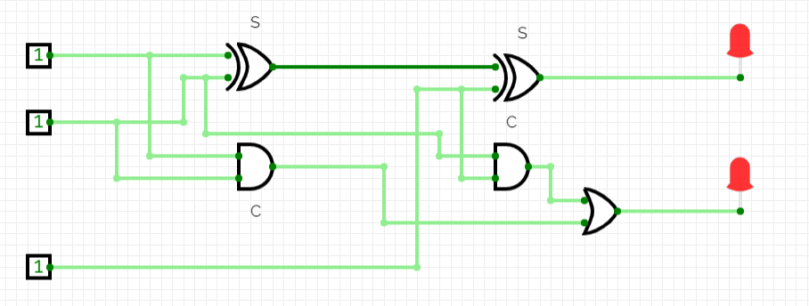
 |  |  |  |  |  |  |  |  |  |  | Función C = |  | xy+xz+yz

 |  |  | Dibuja el Diagrama con Circuit Verse de las dos funciones S y C
 |  |  | Puedes hacerlo de dos maneras, con las funciones que obtuviste o usando los exors del diagrama.

4 | Sumador binario, en bloques y en Circuitverse

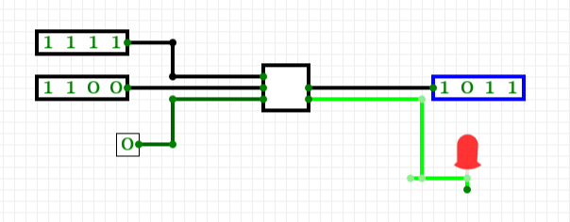
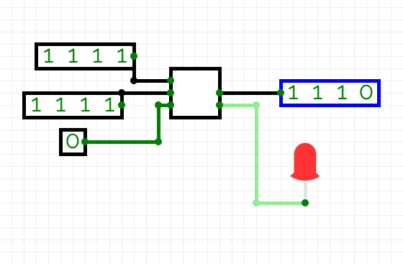

 | Haz un sumador de 8 bits en Circuitverse y cópialo aquí, haz las pruebas de sumas binarias y prueba el overflow
 | El Adder está en la pestaña de Misceláneos.

5 | Decoder
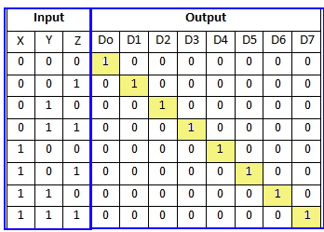
 |  |  | x | y | z | D0 | D1 | D2 | D3 | D4 | D5 | D6 | D7
 |  |  | 0 | 0 | 0 | 1 | 0 | 0 | 0 | 0 | 0 | 0 | 0
 |  |  | 0 | 0 | 1 | 0 | 1 | 0 | 0 | 0 | 0 | 0 | 0
 |  |  | 0 | 1 | 0 | 0 | 0 | 1 | 0 | 0 | 0 | 0 | 0
 |  |  | 0 | 1 | 1 | 0 | 0 | 0 | 1 | 0 | 0 | 0 | 0
 |  |  | 1 | 0 | 0 | 0 | 0 | 0 | 0 | 1 | 0 | 0 | 0
 |  |  | 1 | 0 | 1 | 0 | 0 | 0 | 0 | 0 | 1 | 0 | 0
 |  |  | 1 | 1 | 0 | 0 | 0 | 0 | 0 | 0 | 0 | 1 | 0
 |  |  | 1 | 1 | 1 | 0 | 0 | 0 | 0 | 0 | 0 | 0 | 1

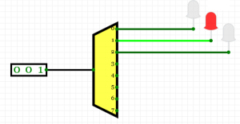
 |  |  | Función D0 = |  | x'y'z'
 |  |  | Función D1 |  | x'y'z
 |  |  | Función D2 |  | x'yz'
 |  |  | Función D3 |  | x'yz
 |  |  | Función D4 |  | xy'z'
 |  |  | Función D5 |  | xy'z
 |  |  | Función D6 |  | xyz'
 |  |  | Función D7 |  | xyz

 |  | En Circuitverse en pestaña Decoders and Plexers
 |  | haz un circuito de 3 entradas
 |  | y coloca led s
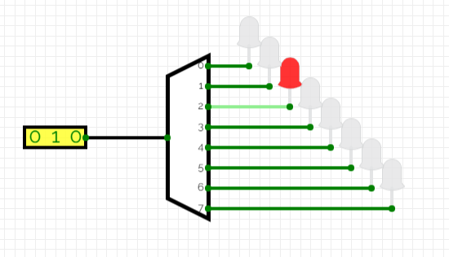

6 | Reflexión

 | En esta actividad me di cuenta que necesito reforzar el concepto de decoders y plexer. Pero me parecio sumamente instersante poder entender y ver una simulacion de sumadores digitales y como estos funcionan. Adems ver la relacion entre los mapas, las tablas de la verdad y los circuitos realmente me hizo entender como todo se conecta practicamente tenr resultados tangibles.

